FORMATO SELECCIÓN EP
 |  |  |  |  |  |  |  |  |  |  |  |  |  |  |  |  | Versión: 01
 |  |  |  |  |  |  |  |  |  |  |  |  |  |  |  |  | Código: GFPI-F-165
Gestión de Formación profesional Integral
Formato de Selección y modificación alternativa Etapa Productiva
REGIONAL HUILA
Centro INDUSTRIA LA EMPRESA Y LOS SERVICOS
FORMATO DE SELECCIÓN Y MODIFICACIÓN ALTERNATIVA ETAPA PRODUCTIVA
Nombre y apellidos del aprendiz: | Julian David Fierro Casanova |  |  |  |  |  |  |  |  | Fecha de Nacimiento: |  | Día: | 20 |  | Mes: | 8 |  | Año: | 2005
Tipo de identificación: | NUIP: |  | T.I : | C.C : | X | PEP * |  | Extranjeria: | Otro: | Número de identificación: |  | 1084922584
Programa de formación: | Analisis y Desarrollo de Sofware |  |  |  |  |  |  |  |  | Número de Ficha: |  | 2694667
Municipio de residencia: | TERUEL-HUILA |  |  |  |  |  |  |  |  | Dirección de residencia: |  | CALLE 7 # 5 A-04
Correo electrónico institucional: | julian.fierro@soy.sena.edu.co |  |  |  |  |  |  |  |  | Teléfono de contacto: |  | 3175447397
Otros teléfonos de contacto: | 3175447397 |  |  |  |  |  |  |  |  | EPS a la que está afiliado: |  | ENTIDAD PROMOTORA DE SALUD SANITAS S.A.S

ITEMS A TENER EN CUENTA: |  |  |  |  |  |  |  |  |  |  | JORNADA DE INDUCCIÓN | ANTES DE INICIAR LA ETAPA PRODUCTIVA Y FINALIZANDO LA ETAPA LECTIVA |  |  |  |  | MODIFICACIÓN DE LA ALTERNATIVA DURANTE LA ETAPA PRODUCTIVA
 |  |  |  |  |  |  |  |  |  |  | Marque con una X la alternativa que desea desarrollar | Marque con una X la alternativa con que inicia la etapa productiva |  |  |  |  | Marque con una X la alternativa a la que el Centro le aprobó cambiar
Seleccione la Alternativa para ejecutar la Etapa Productiva | 1. CONTRATO DE APRENDIZAJE |  |  |  |  |  |  |  |  |  | X
 | 2. VINCULO LABORAL O CONTRACTUAL
 | 3. PASANTÍA
 | 4. PASANTÍA. Institución estatal nacional, territorial, o a una ONG, o a una entidad sin ánimo de lucro
 | 5. PROYECTO PRODUCTIVO
 | 6. PROYECTO PRODUCTIVO. Unidad Productiva Familiar
 | 7. MONITORÍA
 | FECHA DE DILIGENCIAMIENTO: |  |  |  |  |  |  |  |  |  | 2024-03-12

FECHA DE INICIO DE LA FICHA: |  | 23/01/2023 |  |  |  |  | FECHA DE FINALIZACIÓN DE LA FICHA: |  |  | 22/04/2025
Nota 1°: Mientras se encuentre en etapa lectiva puede solicitar el cambio de alternativa por una ÚNICA VEZ antes del inicio de la Etapa Productiva |  |  |  |  |  |  |  | JULIAN DAVID FIERRO CASANOVA |  |  |  |  |  | 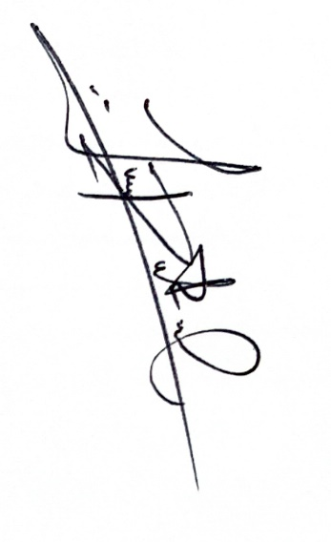
 |  |  |  |  | Nombre del aprendiz |  |  |  |  |  |  |  | Firma del aprendiz
Nota 2°: Para la aprobación y/o modificación de alternativas de etapa productiva diferentes a contrato de aprendizaje se requiere Vo.Bo. de Coordinador Academico |  |  |  |  |  |  |  | NORBERTO HERNÁNDEZ BARRERO
 |  |  |  |  | Nombre del Coordinador Académico |  |  |  |  |  |  |  | Firma del Coordinador Académico

* PEP: Permiso Especial de Permanencia

NOTA: Con la firma de este documento autorizo al SENA para el tratamiento de mis datos personales, teniendo en cuenta la Ley 1581 de 2012, protección de datos personales: “La autorización suministrada en el presente formato faculta al SENA para que dé a sus datos aquí recopilados el tratamiento señalado en la política de privacidad para el tratamiento de datos personales del SENA. La autorización contempla el envío de información de eventos, actividades o servicios de la entidad. El titular de los datos podrá, en cualquier momento, solicitar al SENA que la información sea modificada, actualizada o retirada de las bases de datos, si así está almacenada”

